Instrucciones
 | AYUDAS PARA EL FOMENTO DE LOS S.P. DE PRÉSTAMO DE BICICLETAS
Obligaciones de información

INSTRUCCIONES GENERALES

Contenido
- Hoja 1. Datos_Entidad: Datos generales de la entidad beneficiaria
- Hoja 2. Tipos_títulos o abonos: Datos de los títulos y abonos
- Hoja 3. Ventas_Viajes_MES: Datos de las ventas y viajes mensuales de los títulos o abonos definidos en la Hoja 2

Consideraciones generales
- Se debe presentar 1 fichero Excel para cada uno de los meses a reportar información. En caso de necesidad, se podrá sustituir el fichero mensual subido previamente, pero deberá contener todos los datos del mes, no sólo una parte de la información porque el fichero se sustituirá completamente.

- Los formularios están protegidos para evitar la introducción de información fuera de las celdas adecuadas
- En caso de necesitar añadir más títulos o abonos se puede ampliar las tablas por abajo hasta completar los títulos o abonos disponibles del beneficiario

Formato de los datos
Hoja 1. Datos_Entidad:
- Número Expediente: 12 caracteres. *Es el nº de expediente que aparece asociado al seleccionar la Entidad del beneficiario en el apartado de Datos de solicitud del trámite en SEDE ELECTRÓNICA

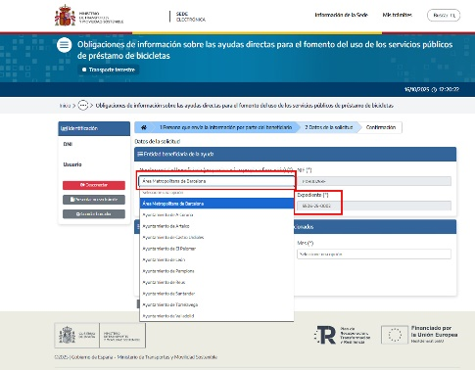 | 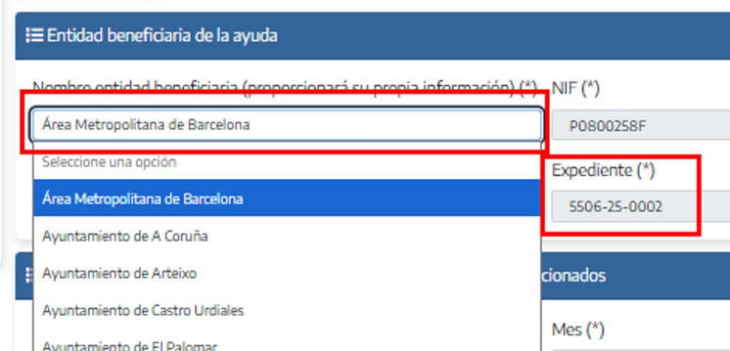
- Nombre entidad: Número ilimitado de caracteres
- Email contacto: Número ilimitado de caracteres
- Persona de contacto: Número ilimitado de caracteres

Hoja 2. Tipos_títulos o abonos:
- Denominación título o abono: Número ilimitado de caracteres. La Denominación de título/abono introducida aparecerá en listas desplegables de las pestañas destinadas a introducir el número de viajes y de ventas de cada tipo de título o abono.
- Precio habitual del título: Se corresponde con el precio o tarifa que el beneficiario tuviese implantado a 1 de diciembre de 2024. Precio antes de descuentos, número con dos decimales igual o mayor a 0.
- %Descuento_soportado_por_beneficiario (0-100): Número decimal entre 0 y 100, ambos incluidos
- Descripción: Número ilimitado de caracteres. Este campo no es obligatorio de cumplimentar y en su caso reflejaría un mayor detalle de las condiciones del título.

Hoja 3. Ventas_Viajes_MES:
- Año: Número entero, se debe poner 2025
- Mes: Número entero entre 1 y 12, ambos incluidos
- Denominación título o abono: Número ilimitado de caracteres. Se debe elegir entre uno de los campos introducidos en la Hoja 2 en la columna Denominación título o abono de carácter recurrente.
- Número de títulos emitidos: Número entero igual o mayor a 0
- Ingreso mensual total por título: Número con dos decimales igual o mayor a 0.
- Número de viajes: Número entero igual o mayor a 0

Dudas y aclaraciones
Para cualquier duda o consulta sobre la cumplimentación de los formularios puede remitir un correo electrónico a: datos.abonos@transportes.gob.es *El código del expediente de la entidad (12 dígitos) debe de aparecer como comienzo del asunto del correo electrónico.

Versión 1.0

